只有一列数据的柱状图
时间 | 女装销量 | 时间 | 女装销量
一季度 | 960 | 1月 | 356
二季度 | 1345 | 2月 | 250
三季度 | 789 | 3月 | 354
四季度 | 1752 | 4月 | 456
 |  | 5月 | 407
 |  | 6月 | 482
 |  | 7月 | 241
 |  | 8月 | 195
 |  | 9月 | 353
 |  | 10月 | 409
 |  | 11月 | 936
 |  | 12月 | 407

多列数据的柱状图
时间 | 女装销量 | 男装销量
1月 | 356 | 305
2月 | 250 | 238
3月 | 354 | 332
4月 | 456 | 412
5月 | 407 | 350
6月 | 482 | 374
7月 | 241 | 255
8月 | 195 | 146
9月 | 353 | 303
10月 | 409 | 293
11月 | 936 | 737
12月 | 407 | 338

 |  |  | 堆积柱状图:表示同一类别,的总共

三类柱状图
品牌 | 第一季度销量 | 第二季度销量 | 第三季度销量 | 第四季度销量
A | 1037 | 643 | 794 | 1497 | 3971
B | 755 | 1013 | 799 | 792 | 3359
C | 571 | 841 | 544 | 630 | 2586
D | 1248 | 686 | 1165 | 456 | 3555
E | 711 | 791 | 767 | 1398 | 3667
F | 676 | 989 | 1374 | 734 | 3773

 | 普通柱状图 |  |  |  | 堆积柱状图: 比较同类别各变量和不同类别变量总和差异。 | 百分比堆积柱状图: 适合展示同类别的每个变量的比例。

换一个角度画图（交换横纵轴）
品牌 | 第一季度销量 | 第二季度销量 | 第三季度销量 | 第四季度销量
A | 1037 | 643 | 794 | 1497
B | 755 | 1013 | 799 | 792
C | 571 | 841 | 544 | 630
D | 1248 | 686 | 1165 | 456
E | 711 | 791 | 767 | 1398
F | 676 | 989 | 1374 | 734

 | 普通柱状图 |  |  |  | 堆积柱状图: 比较同类别各变量和不同类别变量总和差异。 | 百分比堆积柱状图: 适合展示同类别的每个变量的比例。

切换行和列后： |  | （选中图后，点击右键，点击选择数据，进入后点击切换行和列）

横着的柱状图---条形图
品牌 | 第一季度销量 | 第二季度销量 | 第三季度销量 | 第四季度销量
A | 1037 | 643 | 794 | 1497
B | 755 | 1013 | 799 | 792
C | 571 | 841 | 544 | 630
D | 1248 | 686 | 1165 | 456
E | 711 | 791 | 767 | 1398
F | 676 | 989 | 1374 | 734

 | 普通柱状图 |  |  |  | 堆积柱状图: 比较同类别各变量和不同类别变量总和差异。 | 百分比堆积柱状图: 适合展示同类别的每个变量的比例。

 | 普通条形图 |  |  |  | 堆积条形图: 比较同类别各变量和不同类别变量总和差异。 | 百分比堆积条形图: 适合展示同类别的每个变量的比例。

topsis最终得分的绘图
河流 | 含氧量（ppm) | PH值 | 细菌总数(个/mL) | 植物性营养物量（ppm) | 得分
K | 7.93 | 7.53 | 9 | 6.52 | 0.070
J | 6.19 | 7.27 | 17 | 7.51 | 0.068
I | 5.45 | 7.62 | 5 | 18.46 | 0.068
L | 4.4 | 7.28 | 17 | 25.3 | 0.059
T | 7.44 | 6.26 | 8 | 28.41 | 0.056
G | 7.69 | 6.79 | 38 | 6.01 | 0.054
O | 2.04 | 6.4 | 23 | 17.91 | 0.053
M | 7.46 | 8.24 | 23 | 14.42 | 0.053
H | 9.3 | 6.81 | 27 | 31.57 | 0.051
D | 8.61 | 7.05 | 46 | 26.43 | 0.049
C | 9.11 | 6.31 | 46 | 8.91 | 0.048
B | 2.03 | 7.86 | 19 | 6.46 | 0.048
Q | 6.35 | 7.58 | 25 | 29.46 | 0.047
A | 4.69 | 6.59 | 51 | 11.94 | 0.045
F | 2.39 | 6.77 | 38 | 24.62 | 0.045
R | 8.29 | 8.41 | 39 | 12.02 | 0.044
P | 7.73 | 6.14 | 52 | 15.72 | 0.043
E | 7.13 | 6.5 | 50 | 23.57 | 0.043
S | 3.54 | 7.27 | 54 | 3.16 | 0.036 | 类别数过多时，如果要加入数据标签，那么使用条形图比较合适，柱状图的数看起来有点拥挤
N | 2.01 | 5.55 | 47 | 26.31 | 0.019

双向条形图
年龄段 | 男性 | 女性 | 女性
0-4 | 0.034 | 0.029 | -0.029
5-9 | 0.031 | 0.027 | -0.027
 | 男性 | 女性
0-4 | 0.034 | -0.029
5-9 | 0.031 | -0.027
10-14 | 0.033 | -0.028
15-19 | 0.042 | -0.038
20-24 | 0.051 | -0.047
25-29 | 0.04 | -0.038
30-34 | 0.036 | -0.034
35-39 | 0.044 | -0.043
40-44 | 0.046 | -0.043
45-49 | 0.039 | -0.037
50-54 | 0.031 | -0.028
55-59 | 0.031 | -0.028
60-64 | 0.021 | -0.02
65-69 | 0.015 | -0.014
70-74 | 0.012 | -0.012
75-79 | 0.008 | -0.009
80-84 | 0.004 | -0.005
85-89 | 0.002 | -0.003
90-94 | 0.000001 | -0.001
95-99 | 0.000001 | -0.000001
100+ | 0.000001 | -0.000001
10-14 | 0.033 | 0.028 | -0.028
15-19 | 0.042 | 0.038 | -0.038
20-24 | 0.051 | 0.047 | -0.047
25-29 | 0.04 | 0.038 | -0.038
30-34 | 0.036 | 0.034 | -0.034
35-39 | 0.044 | 0.043 | -0.043
40-44 | 0.046 | 0.043 | -0.043
45-49 | 0.039 | 0.037 | -0.037
50-54 | 0.031 | 0.028 | -0.028
55-59 | 0.031 | 0.028 | -0.028
60-64 | 0.021 | 0.02 | -0.02
65-69 | 0.015 | 0.014 | -0.014
70-74 | 0.012 | 0.012 | -0.012
75-79 | 0.008 | 0.009 | -0.009
80-84 | 0.004 | 0.005 | -0.005
85-89 | 0.002 | 0.003 | -0.003
90-94 | 0.000001 | 0.001 | -0.001
95-99 | 0.000001 | 0.000001 | -0.000001
100+ | 0.000001 | 0.000001 | -0.000001

 |  |  |  | 2010中国人口结构图（年龄金字塔图）
先做出辅助列，然后选中需要的数据来画图
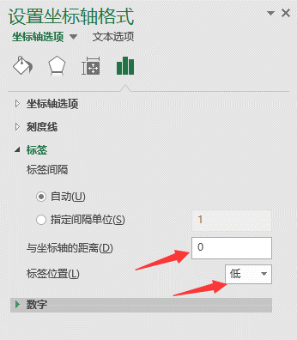
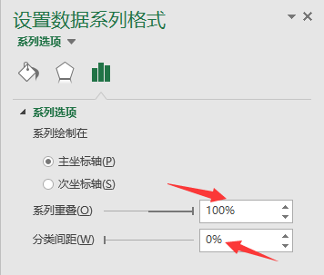
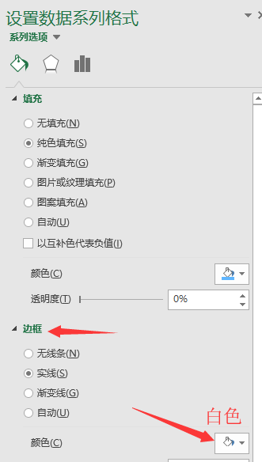
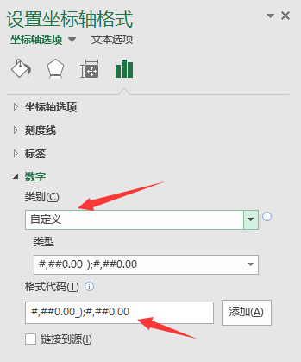

 |  |  |  |  | #,##0.00_);#,##0.00

年龄段 | 男性 | 女性 | 女性（辅助列）
0-4 | 0.034 | 0.029 | -0.029
5-9 | 0.031 | 0.027 | -0.027
10-14 | 0.033 | 0.028 | -0.028
15-19 | 0.042 | 0.038 | -0.038
20-24 | 0.051 | 0.047 | -0.047
25-29 | 0.04 | 0.038 | -0.038
30-34 | 0.036 | 0.034 | -0.034
35-39 | 0.044 | 0.043 | -0.043
40-44 | 0.046 | 0.043 | -0.043
45-49 | 0.039 | 0.037 | -0.037
50-54 | 0.031 | 0.028 | -0.028
55-59 | 0.031 | 0.028 | -0.028
60-64 | 0.021 | 0.02 | -0.02
65-69 | 0.015 | 0.014 | -0.014
70-74 | 0.012 | 0.012 | -0.012
75-79 | 0.008 | 0.009 | -0.009
80-84 | 0.004 | 0.005 | -0.005
85-89 | 0.002 | 0.003 | -0.003
90-94 | 0.000001 | 0.001 | -0.001
95-99 | 0.000001 | 0.000001 | -0.000001
100+ | 0.000001 | 0.000001 | -0.000001

用柱状图可视化回归结果
 | 回归系数显著 | 回归系数不显著
x1 | -4.7970740059
x2 |  | 2.04
x3 |  | -0.86
x4 |  | -2.05
x5 | 3.0630662023
x6 |  | 0.76
x7 | -1.537386626
自变量 | 回归系数 | P值 | 自变量 | 回归系数显著 | P值 | 回归系数不显著
x1 | -4.80 | 0.0289 | x1 | -4.80 | 0.0289
x2 | 2.04 | 0.0789 | x2 |  | 0.0789 | 2.04
x3 | -0.86 | 0.1259 | x3 |  | 0.1259 | -0.86
x4 | -2.05 | 0.2365 | x4 |  | 0.2365 | -2.05
x5 | 3.06 | 0.0001 | x5 | 3.06 | 0.0001
x6 | 0.76 | 0.4253 | x6 |  | 0.4253 | 0.76
x7 | -1.54 | 0.0403 | x7 | -1.54 | 0.0403
原始数据 |  |  | 用于绘图的数据

自变量 | 回归系数 | P值 | 自变量 | 回归系数显著 | P值 | 回归系数不显著
x1 | -4.7970740059 | 0.0289 | x1 | -4.7970740059 | 0.0289
x2 | 2.0364081559 | 0.0789 | x2 |  | 0.0789 | 2.0364081559
x3 | -0.86385611947 | 0.1259 | x3 |  | 0.1259 | -0.86385611947
x4 | -2.048207081 | 0.2365 | x4 |  | 0.2365 | -2.048207081
x5 | 3.0630662023 | 0.0001 | x5 | 3.0630662023 | 0.0001
x6 | 0.76442273406 | 0.4253 | x6 |  | 0.4253 | 0.76442273406
x7 | -1.537386626 | 0.0403 | x7 | -1.537386626 | 0.0403

 | 回归系数显著 | 回归系数不显著
x1 | -4.7970740059
x2 |  | 2.0364081559
x3 |  | -0.86385611947
x4 |  | -2.048207081
x5 | 3.0630662023
x6 |  | 0.76442273406
x7 | -1.537386626

 |  |  |  |  |  |  | 对图形的解读：
 |  |  |  |  |  |  | （1）用红色和黑色区分了显著和不显著的系数估计。红色是指系数估计跟0有显著差异，而黑色是指没有。因此解读的时候，关注红色柱子即可。
 |  |  |  |  |  |  | （2）柱子朝上，说明自变量和因变量的关系是正向的。自变量取值增加的时候，因变量取值也增加。类似地，如果柱子朝下，说明自变量和因变量的关系是负向的。自变量取值越大，因变量取值则越小。
 |  |  |  |  |  |  | （3）若对自变量进行了标准化，那么柱子的高度，也就是系数的估计值有可比性，可以直观地区分出自变量对因变量的影响大小。

